Indice
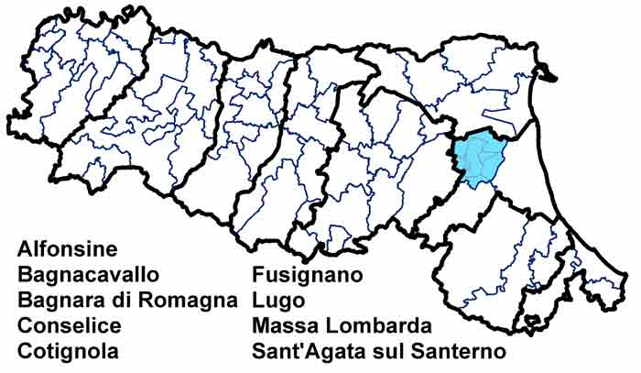
Carta d'Identità
 | Unione dei Comuni della Bassa Romagna
 | Dati di Sintesi
 | Le Spese dell’Unione
 | Le Risorse per le gestioni associate
 | Le funzioni associate in cifre
 | L’andamento delle funzioni associate
 | Completezza
 | Codice:
 | 2080666010

Andamento
← Indice

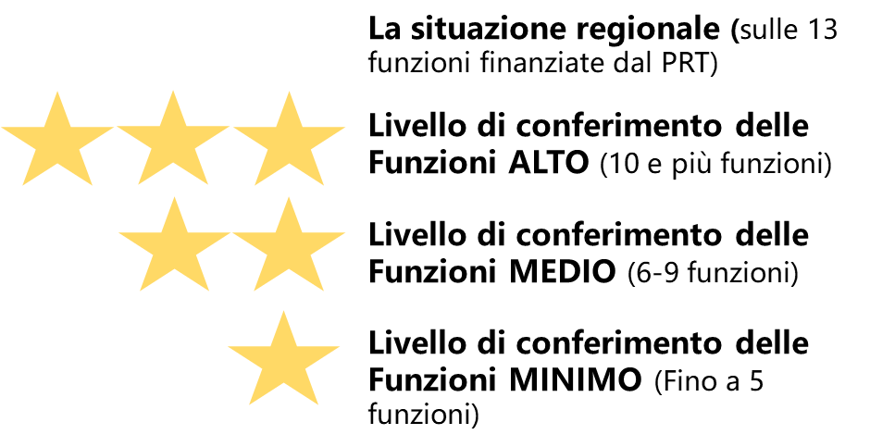
 | L'andamento delle funzioni associate
 |  | Funzioni delegate da tutti i Comuni – N. (1) | Funzioni delegate da una parte dei Comuni o in sub-ambito - N. (1)
 | Anno 2018 | 12 | 0
 | Anno 2019 | 12 | 0
 | Anno 2020 | 12 | 0
 |  | Differenza Funzioni finanziate dal PRT (2020-2018) -N. | 0
 | [1]Si fa riferimento al Numero di Funzioni finanziate dal PRT 2018-2020
 | N.B: I campi con lo sfondo colorato sono pre-compilati per ogni Unione dal Servizio Riordino, sviluppo istituzionale e territoriale

